Sheet1
网络结构:784-128-64-12 ReLU |  |  |  |  |  |  |  |  |  |  | 网络结构:784-392-196-12 ReLU
Batch_Size | lr | (mean,var) | Epochs | Tot-Loss | Avg-Loss | Correct_Ratio | Loss-Tendency | CR_Pic | Time |  | Batch_Size | lr | (mean,var) | Epochs | Best-Epoch | Tot-Loss | Avg-Loss | Correct_Ratio | Loss-Tendency | CR_Pic | Time
100 | 0.01 | (0, 0.2) | 200 | 1168.5316633 | 0.81148032173 | 78.06% | 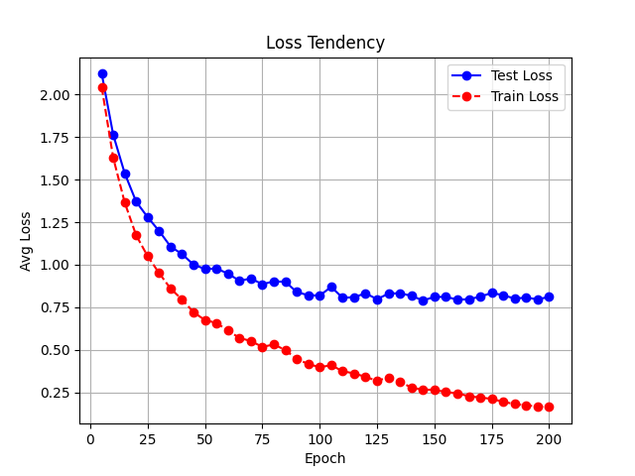 | 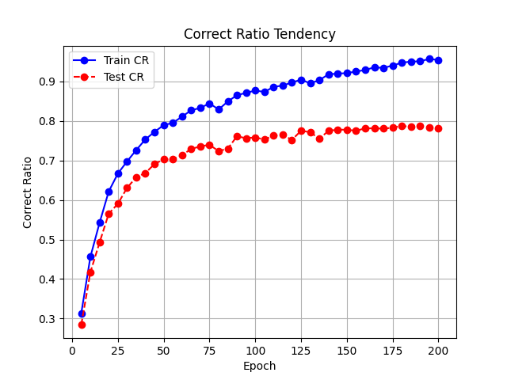 | 654 |  | 1 | 0.001 | (0,0.2) | 90 | 60 | 1505.9742168 | 1.0458154283 | 82.64% | 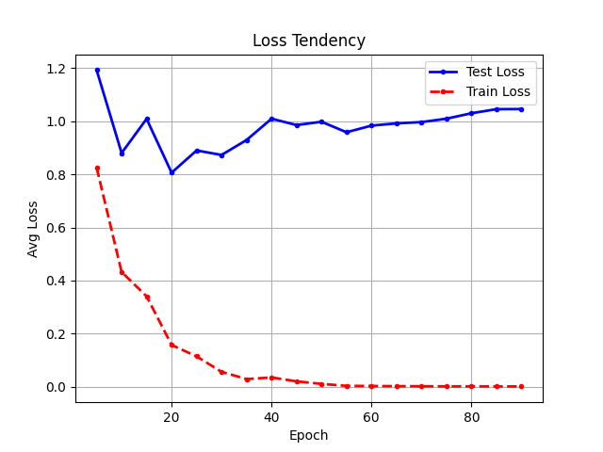 | 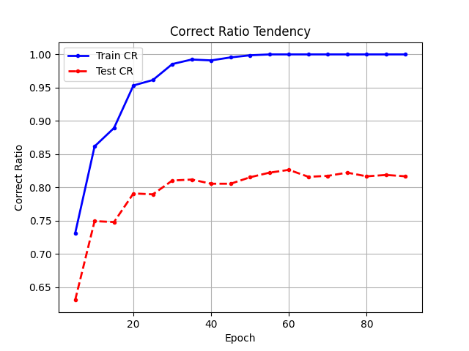 | 1987 | 训得不是很充分，没有用更小的学习率，用了相信能到85%以上
 | 0.001 | (0, 0.2) | 1800 | 1176.4025891 | 0.81694624246 | 79.38% | 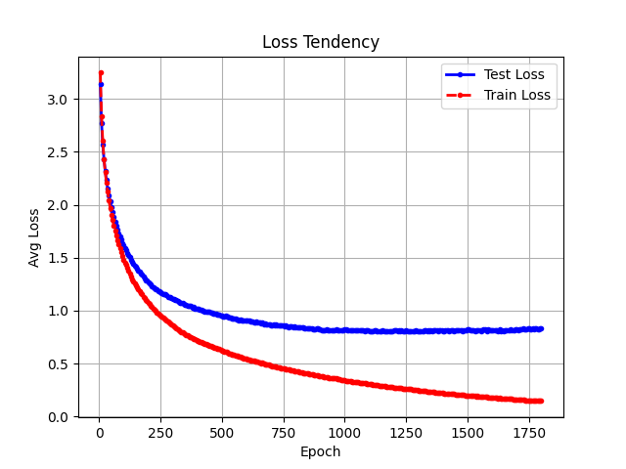 | 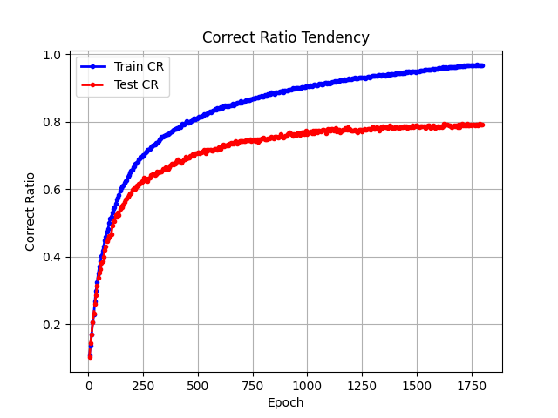 | 4101 |  |  | 0.01->0.001 | (0,0.2) | 100 | 100 | 4411.9517949 | 0.73532529915 | 89.58% | 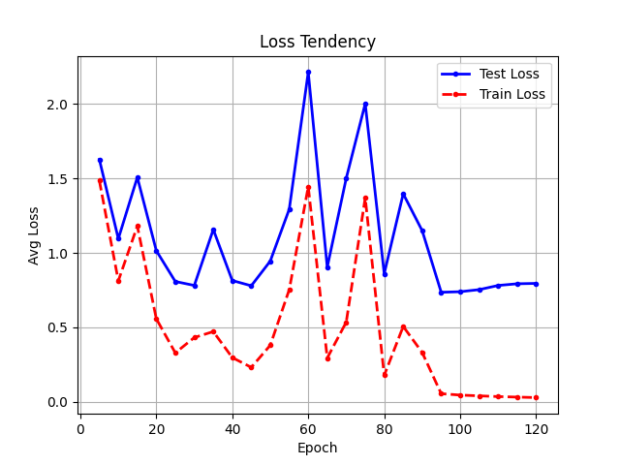 | 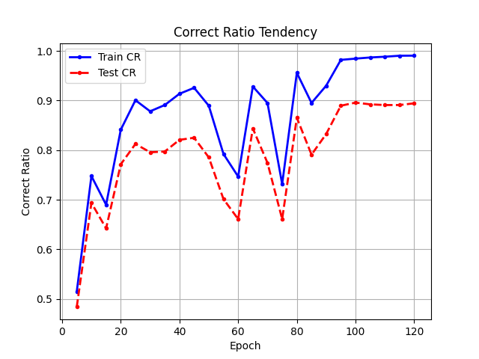 | 2543
 | 0.01 | (0, 0.1) | 300 | 1199.4911294 | 0.83297995097 | 82.29% | 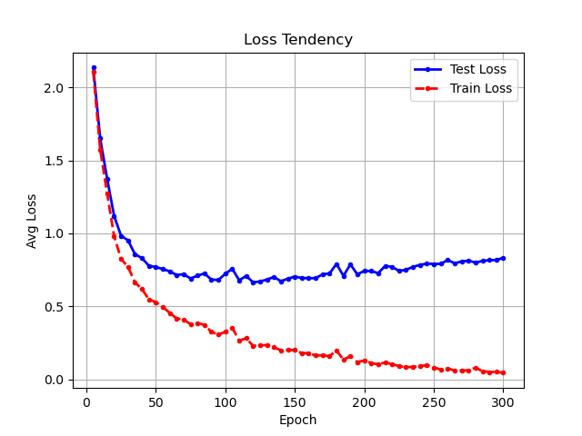 | 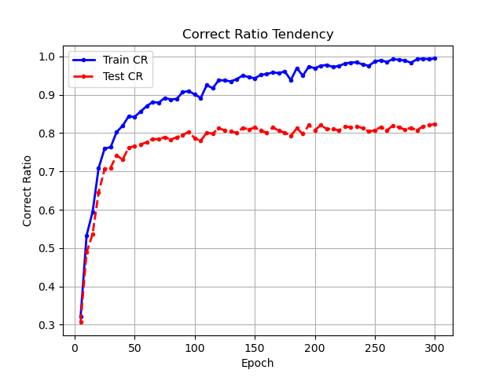 | 1012 |  | 网络结构:784-260-86-12 ReLU
 | 0.001 | (0, 0.1) | 1800 | 999.88727601 | 0.69436616389 | 80.76% |  |  | 3992 |  | Batch_Size | lr | (mean,var) | Epochs | Best-Epoch | Tot-Loss | Avg-Loss | Correct_Ratio | Loss-Tendency | CR_Pic | Time
Batch_Size | lr | (mean,var) | Epochs | Tot-Loss | Avg-Loss | Correct_Ratio | Loss-Tendency | CR_Pic | Time |  | 1 | 0.01->0.001 ->0.0001 | (0,0.2) | 180 | 170 | 4275.5898474 | 0.7125983079 | 87.57% | 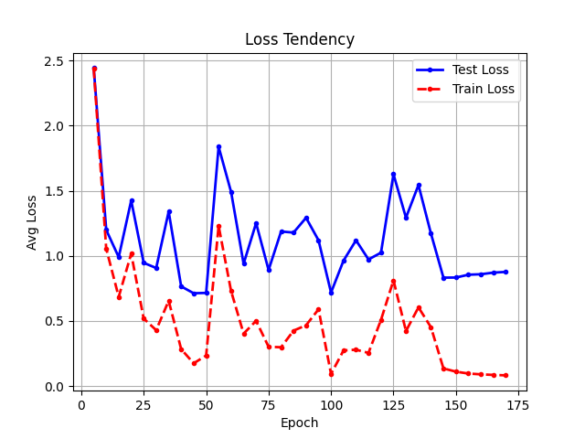 | 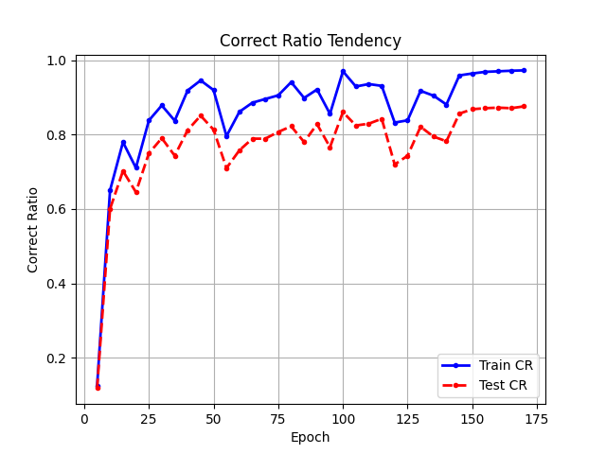 | 2581 | 0.001在后期也无法训动，因而选择继续再小一数量级，竟然有缓缓上升之功效
1 | 0.01 | (0, 0.1) | 120 | 1021.596441 | 0.70944197294 | 85.35% | 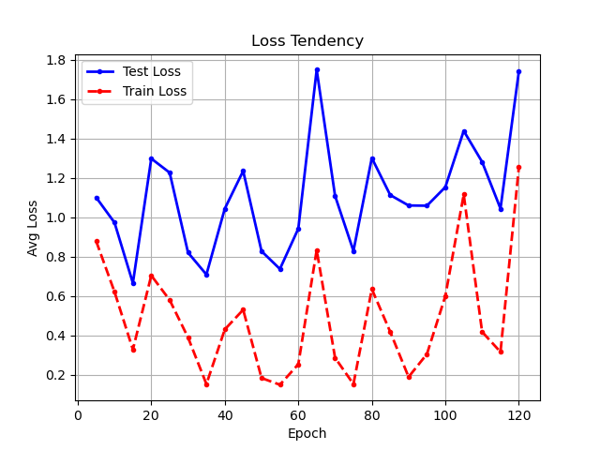 | 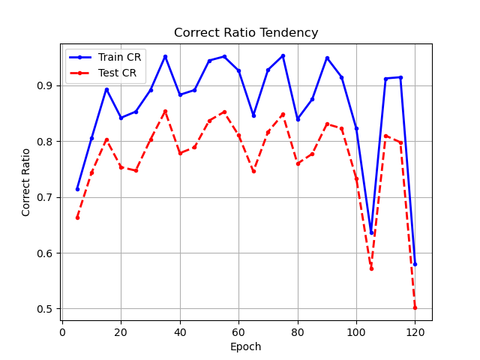 | 980 | 早早收敛，但是相同epoch下总耗时更长 |  | 0.01->0.001 | (0,0.1) | 150 | 145 | 3788.9821686 | 0.6314970281 | 89.38% | 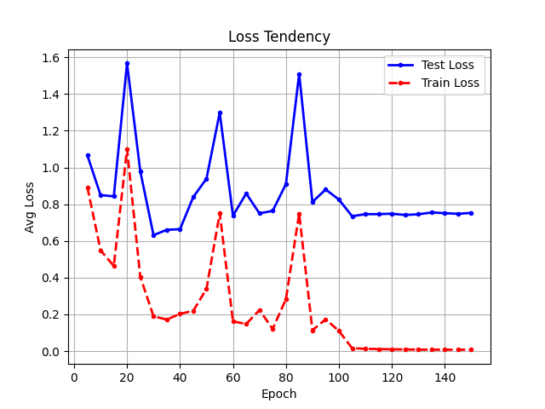 | 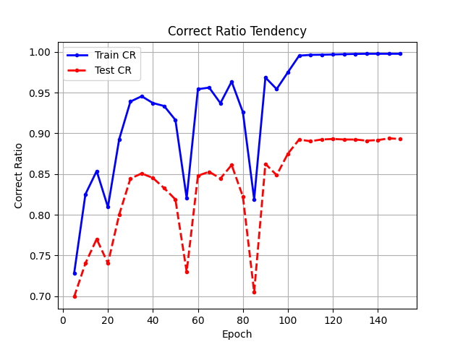 | 1793
 | 0.001 | (0, 0.1) | 160 | 3584.8909114 | 0.59748181856 | 86.18% | 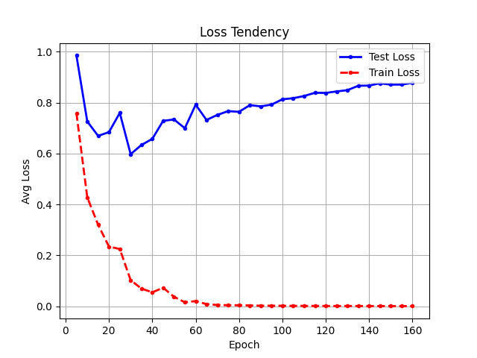 | 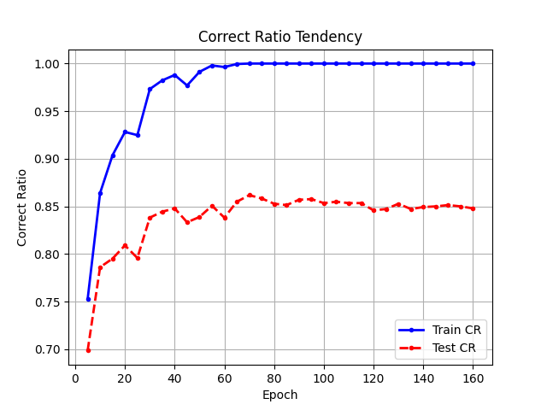 | 1008 | 小batchsize，步长小些ls，cr跟光滑 | [四层] 网络结构:784-128-64-32-12 ReLU
 | 0.01 | （0, 0.2） | 120 | 1047.6713758 | 0.7275495665 | 87.15% | 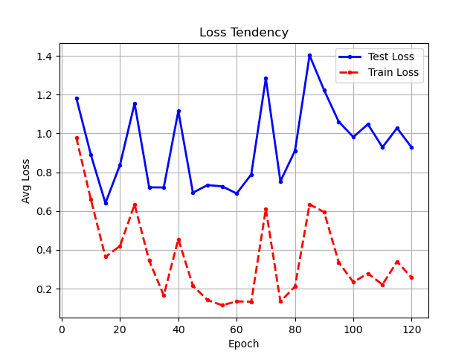 | 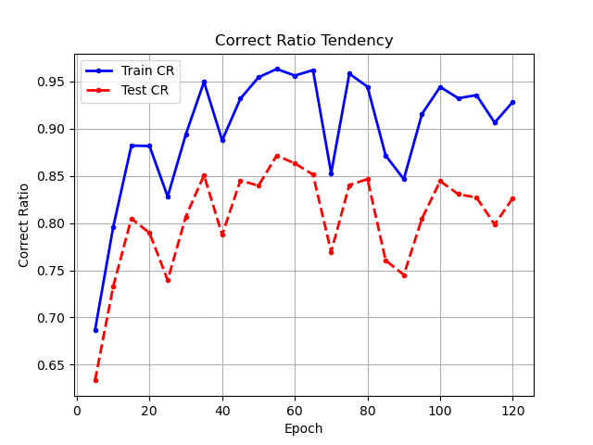 | 632 |  | Batch_Size | lr | (mean,var) | Epochs | Best-Epoch | Tot-Loss | Avg-Loss | Correct_Ratio | Loss-Tendency | CR_Pic | Time | 有趣的是loss上升但是识别正确率提高
 | 0.001 | (0, 0.2) | 200 | 4375.1072044 | 0.72918453407 | 84.79% | 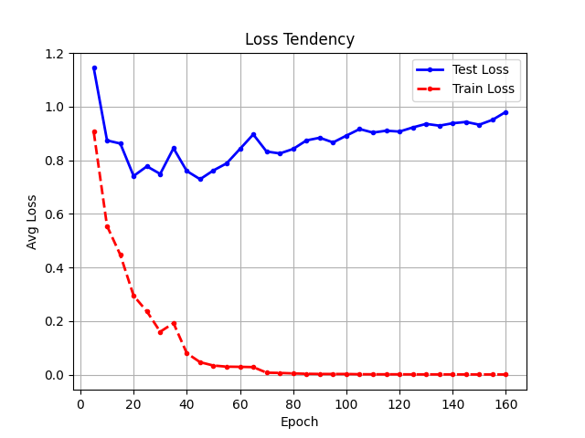 | 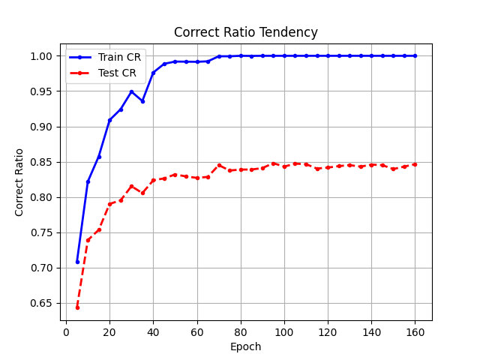 | 891 |  | 1 | 0.01->0.001 | (0,0.2) | 210 | 185 | 3620.9232769 | 0.60348721282 | 88.75% | 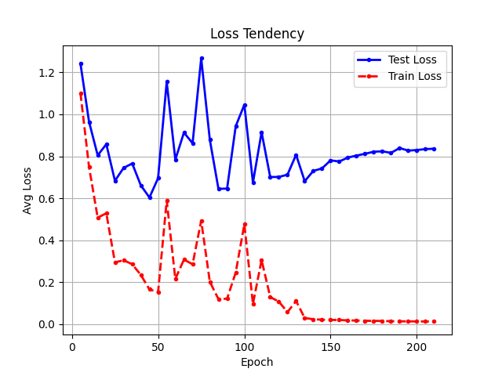 | 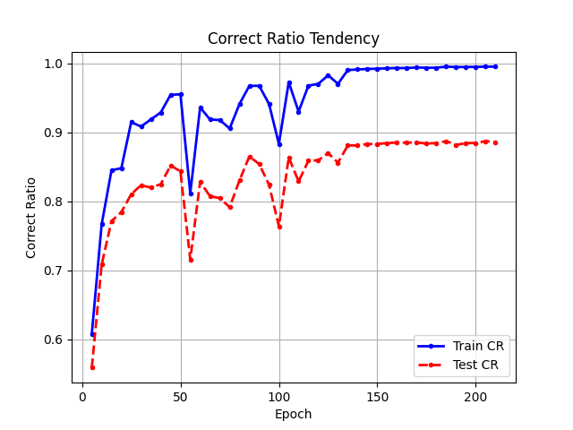 | 1247
 |  |  |  |  |  |  |  |  |  |  |  | 0.01->0.0001 | (0,0.1) | 160 | 140 | 2910.7312128 | 0.004851218688 | 89.58% | 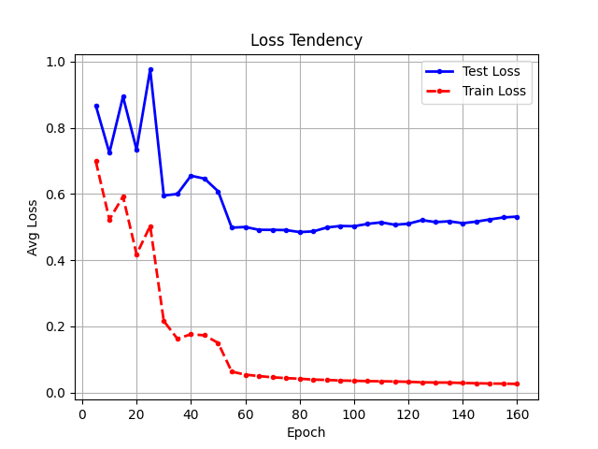 | 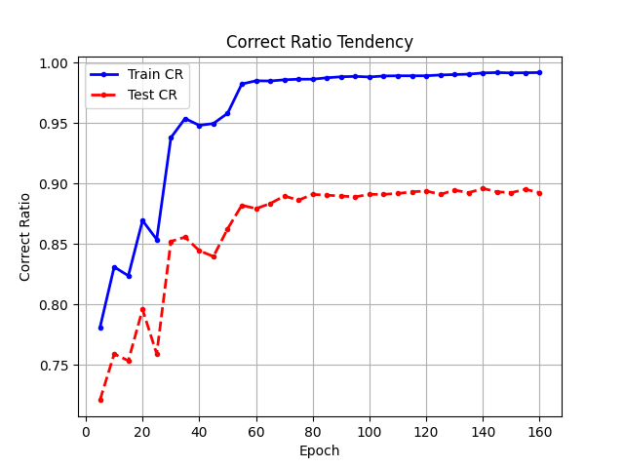 | 1010
 |  |  |  |  |  |  |  |  |  |  | [四层] 网络结构:784-392-196-98-12 ReLU
 |  |  |  |  |  |  |  |  |  |  | Batch_Size | lr | (mean,var) | Epochs | Best-Epoch | Tot-Loss | Avg-Loss | Correct_Ratio | Loss-Tendency | CR_Pic | Time
 |  |  |  |  |  |  |  |  |  |  | 1 | 0.01->0.001 | (0,0.1) | 75 | 60 | 2967.3657676 | 0.49456096127 | 90.00% | 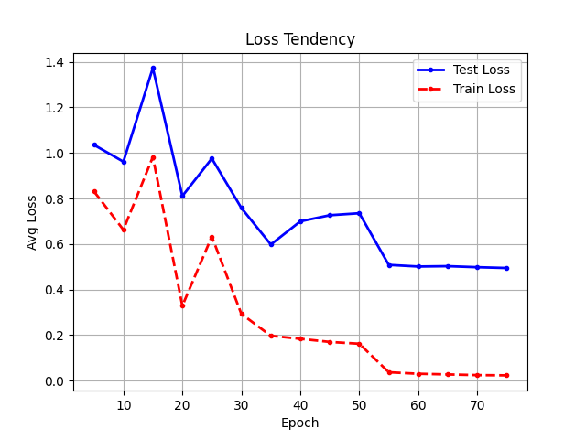 | 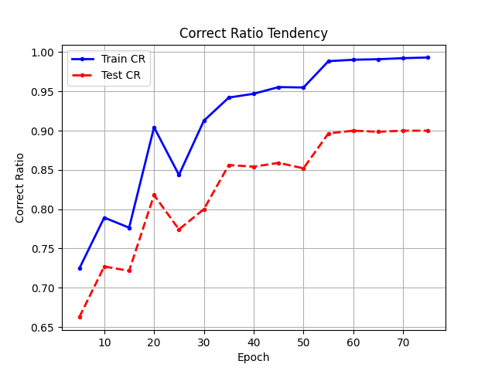 | 3280
 |  |  |  |  |  |  |  |  |  |  | [二层] 网络结构:784-392-12 ReLU
 |  |  |  |  |  |  |  |  |  |  | Batch_Size | lr | (mean,var) | Epochs | Best-Epoch | Tot-Loss | Avg-Loss | Correct_Ratio | Loss-Tendency | CR_Pic | Time
 |  |  |  |  |  |  |  |  |  |  | 1 | 0.01->0.001 | (0,0.1) | 100 | 80 | 3866.53 | 0.64442166667 | 89.03% | 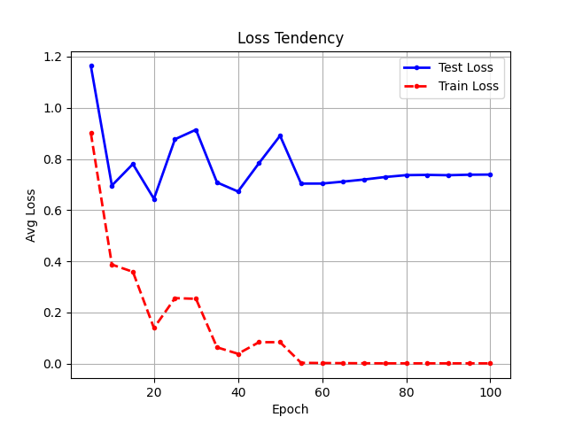 | 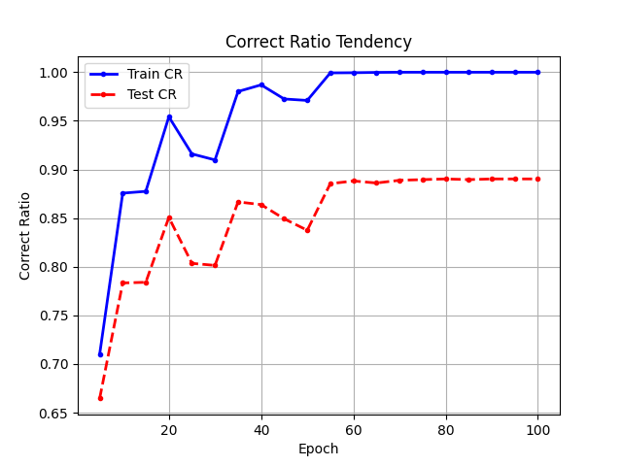 | 1607
 |  |  |  |  |  |  |  |  |  |  |  | 0.01->0.001->0.0001 | (0,0.01) | 140 | 140 | 3929.0146323 | 0.65483577205 | 88.89% | 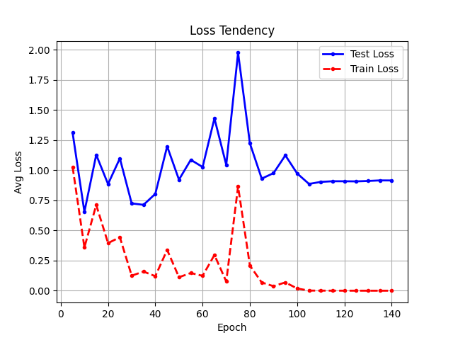 | 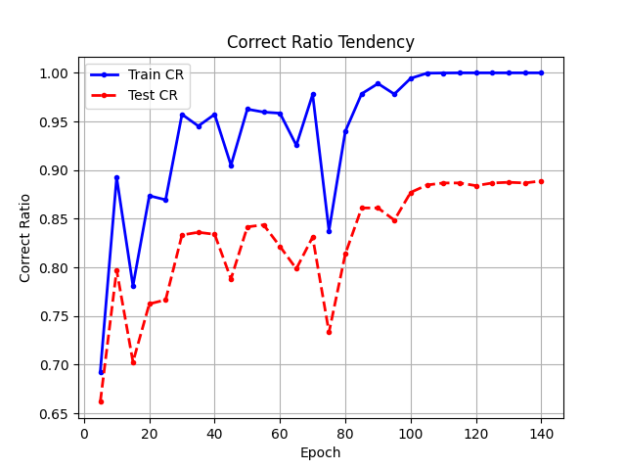 | 2546 | 训练过程中loss和cr更为陡峭
 |  |  |  |  |  |  |  |  |  |  | [二层] 网络结构:784-128-12 ReLU
 |  |  |  |  |  |  |  |  |  |  | Batch_Size | lr | (mean,var) | Epochs | Best-Epoch | Tot-Loss | Avg-Loss | Correct_Ratio | Loss-Tendency | CR_Pic | Time
 |  |  |  |  |  |  |  |  |  |  | 1 | 0.01->0.001 | (0,0.2) | 140 | 130 | 4641.071816 | 0.77351196934 | 88.47% | 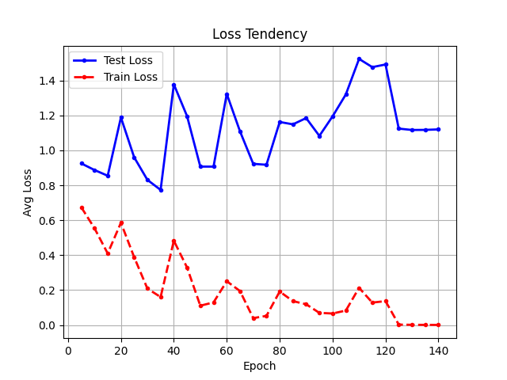 | 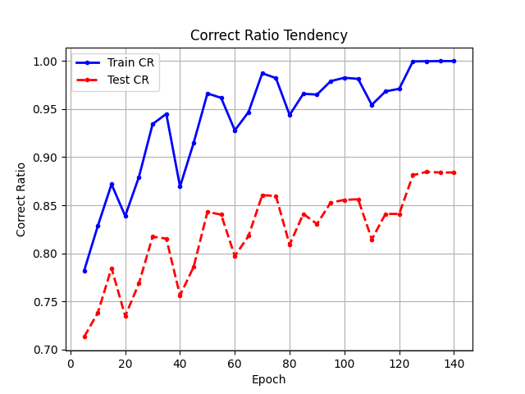 | 652 | 相比于392非常的ls和cr非常的不平滑。可能仅有的神经元无法拟合函数，因而各个神经元的最终值会大一些，这使得，大初始化能更快收敛且效果更好
 |  |  |  |  |  |  |  |  |  |  |  | 0.01->0.001 | (0,0.1) | 110 | 55 | 4198.4787166 | 0.82699746453 | 87.29% | 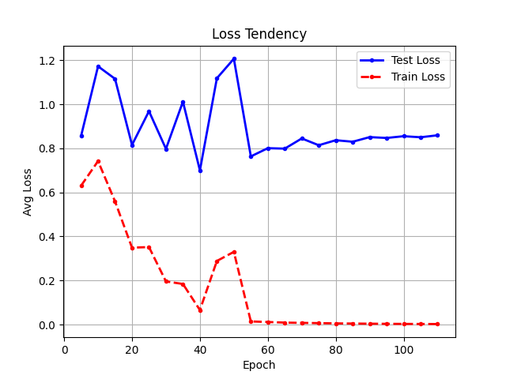 | 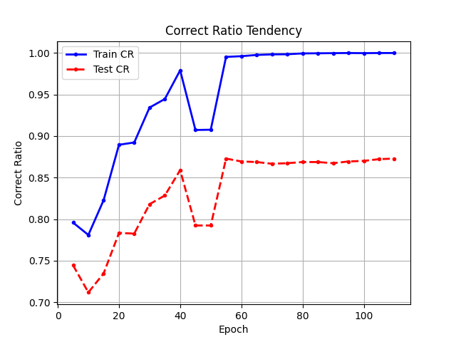 | 554 | 相比于392，收敛速度更快，训练时间少了1/3,但效果更差
 |  |  |  |  |  |  |  |  |  |  |  | 0.01->0.001 ->0.0001 | (0,0.01) | 90 | 75 | 3439.6712478 | 0.5732785413 | 85.97% | 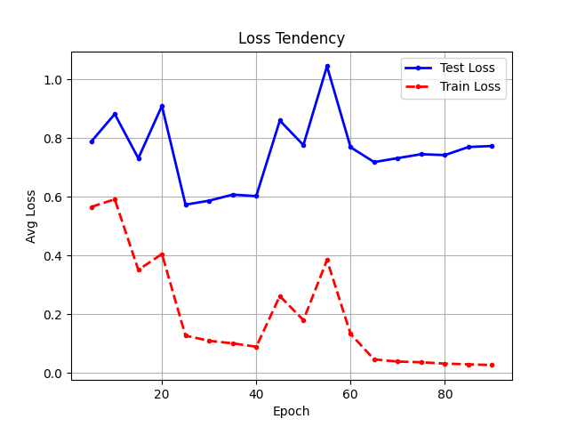 | 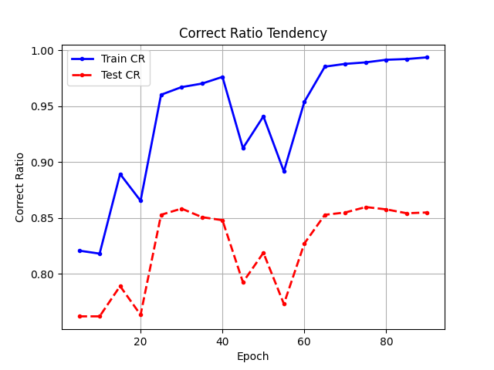 | 551 | 更小的起始参数似乎需要更小的lr，否则训练效果比较差

